スポンサー公告
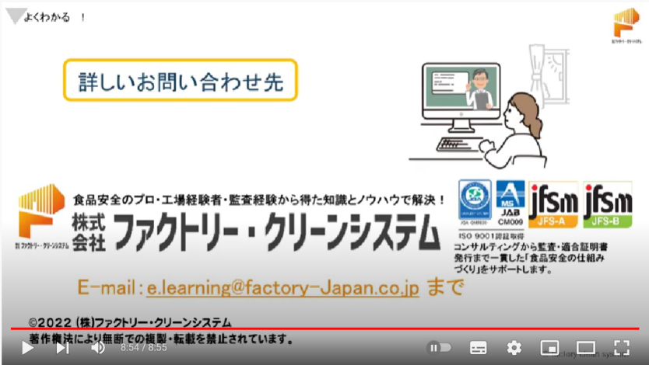


よくわかる！JFS-B企画講座 - YouTube
お問い合わせは

41 ノロウイルス関連情報
ノロウイルス指数平年より低いものの散発事故あり |  |  |  |  |  |  |  | 出典:東京都感染症情報センター
 |  |  |  |  |  |  |  | （最近５年間の週値の比較）

東京都は レベル1 全国平均 (レベル1) 1.97

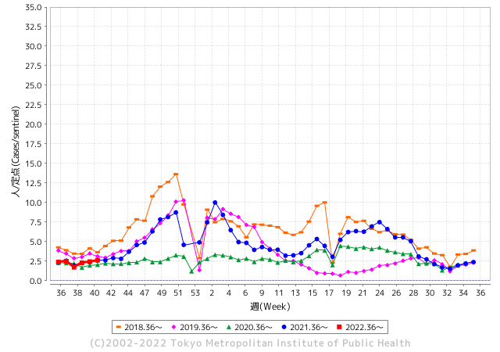
散発事故事例の報告多数

 |  |  |  |  |  |  |  |  |  |  |  | レベル5

 |  |  |  |  |  |  |  |  |  |  |  | レベル4

 |  |  |  |  |  |  |  |  |  |  |  | レベル3

 |  |  |  |  |  |  |  |  |  |  |  | レベル2
GⅡ 40週 0例 |  |  |  |  | GⅡ 41週 0例 |  |  |  |  |  |  | レベル1
地方衛生研究所情報 |  |  | 傾向 |  | 出典：地方衛生研究所ネットワーク
ノロウイルスが流行しています |  |  |  |  |  |  |  | http://idsc.tokyo-eiken.go.jp/diseases/gastro/gastro/
 |  |  |  | 流行警報 | 警戒警報
 | 2022-10-23 |  | 低散発 | 定点観測値 |  | ▲:減少 | 今週のニュース（Noroｖｉｒｕｓ） (10/17-10/23)
都道府県名 | 流行 ☆増加 ★減少☆★1つで約1ポイント |  |  | 2022/40週 | 2022/41週 | 対前週 | 大量発症事故（業種／内容） 今週 , 色抜き(先週) |  |  |  | ニュースソース | 日時
北海道 | ☆ |  |  | 0.69 | 0.93 | 0.24 |  |  |  |  |  |  | 北海道
青森県 | ★ |  |  | 2.02 | 1.38 | ▲ 0.64 |  |  |  |  |  |  | 青森県
岩手県 | - |  |  | 2.48 | 2.48 | 0.00 |  |  |  |  |  |  | 岩手県
宮城県 | ☆ |  |  | 1.17 | 1.59 | 0.42 |  |  |  |  |  |  | 宮城県
秋田県 | ★ |  |  | 0.94 | 0.82 | ▲ 0.12 |  |  |  |  |  |  | 秋田県
山形県 | ★ |  |  | 1.59 | 0.86 | ▲ 0.73 |  |  |  |  |  |  | 山形県
福島県 | ★ |  |  | 1.56 | 0.98 | ▲ 0.58 |  |  |  |  |  |  | 福島県
茨城県 | ★ |  |  | 1.72 | 1.67 | ▲ 0.05 |  |  |  |  |  |  | 茨城県
栃木県 | ★ |  |  | 0.9 | 0.63 | ▲ 0.27 |  |  |  |  |  |  | 栃木県
群馬県 | ☆ |  |  | 2.04 | 2.13 | 0.09 |  |  |  |  |  |  | 群馬県
埼玉県 | ☆ |  |  | 2.51 | 2.88 | 0.37 |  |  |  |  |  |  | 埼玉県
千葉県 | ★ |  |  | 1.93 | 1.92 | ▲ 0.01 |  |  |  |  |  |  | 千葉県
東京都 | ☆ |  |  | 2.43 | 2.64 | 0.21 |  |  |  |  |  |  | 東京都
神奈川県 | ☆ |  |  | 1.69 | 1.98 | 0.29 |  |  |  |  |  |  | 神奈川県
新潟県 | ☆ |  |  | 1.14 | 1.32 | 0.18 |  |  |  |  |  |  | 新潟県
富山県 | ☆ |  |  | 1.66 | 2.69 | 1.03 |  |  |  |  |  |  | 富山県
石川県 | ★ |  |  | 2.31 | 1.62 | ▲ 0.69 |  |  |  |  |  |  | 石川県
福井県 | ☆ |  |  | 3.22 | 3.48 | 0.26 |  |  |  |  |  |  | 福井県
山梨県 | ★ |  |  | 1.88 | 0.83 | ▲ 1.05 |  |  |  |  |  |  | 山梨県
長野県 | ☆ |  |  | 1.83 | 1.85 | 0.02 |  |  |  |  |  |  | 長野県
岐阜県 | ☆ |  |  | 1.02 | 1.04 | 0.02 |  |  |  |  |  |  | 岐阜県
静岡県 | ★ |  |  | 1.58 | 1.53 | ▲ 0.05 |  |  |  |  |  |  | 静岡県
愛知県 | ☆ |  |  | 1.57 | 1.6 | 0.03 |  |  |  |  |  |  | 愛知県
三重県 | ☆ |  |  | 1.87 | 2.24 | 0.37 |  |  |  |  |  |  | 三重県
滋賀県 | ★ |  |  | 1.22 | 0.89 | ▲ 0.33 |  |  |  |  |  |  | 滋賀県
京都府 | ★ |  |  | 1.14 | 1.13 | ▲ 0.01 |  |  |  |  |  |  | 京都府
大阪府 | ★ |  |  | 1.96 | 1.66 | ▲ 0.30 |  |  |  |  |  |  | 大阪府
兵庫県 | ★ |  |  | 3.05 | 2.54 | ▲ 0.51 |  |  |  |  |  |  | 兵庫県
奈良県 | ☆ |  |  | 1.56 | 2.09 | 0.53 |  |  |  |  |  |  | 奈良県
和歌山県 | ☆ |  |  | 1.23 | 1.67 | 0.44 |  |  |  |  |  |  | 和歌山県
鳥取県 | ★ |  |  | 2 | 1.68 | ▲ 0.32 |  |  |  |  |  |  | 鳥取県
島根県 | ☆ |  |  | 2.91 | 3.17 | 0.26 |  |  |  |  |  |  | 島根県
岡山県 | ☆ |  |  | 2.43 | 2.87 | 0.44 |  |  |  |  |  |  | 岡山県
広島県 | ☆ |  |  | 2.45 | 2.5 | 0.05 |  |  |  |  |  |  | 広島県
山口県 | ★ |  |  | 2.13 | 1.78 | ▲ 0.35 |  |  |  |  |  |  | 山口県
徳島県 | ☆ |  |  | 2.04 | 2.22 | 0.18 |  |  |  |  |  |  | 徳島県
香川県 | ★ |  |  | 2.54 | 2.11 | ▲ 0.43 |  |  |  |  |  |  | 香川県
愛媛県 | ★ |  |  | 3.78 | 2.57 | ▲ 1.21 |  |  |  |  |  |  | 愛媛県
高知県 | ★ |  |  | 1.48 | 0.96 | ▲ 0.52 |  |  |  |  |  |  | 高知県
福岡県 | ☆ |  |  | 2.38 | 2.66 | 0.28 | 福岡市は21日、西区内の保育所で下痢などの症状を訴える患者が集団発生したと発表した。検査の結果、一部の園児からはノロウイルスが検出された。重症者はいないという。 |  |  |  | RKB毎日放送 | 2022-10-21 | 福岡県
佐賀県 | ★ |  |  | 1.65 | 1.17 | ▲ 0.48 |  |  |  |  |  |  | 佐賀県
長崎県 | ★ |  |  | 1.55 | 1.48 | ▲ 0.07 |  |  |  |  |  |  | 長崎県
熊本県 | ★ |  |  | 3.72 | 2.76 | ▲ 0.96 |  |  |  |  |  |  | 熊本県
大分県 | ☆ |  |  | 4.44 | 4.69 | 0.25 |  |  |  |  |  |  | 大分県
宮崎県 | FALSE |  |  | 3.14 | 3.14 | 0.00 |  |  |  |  |  |  | 宮崎県
鹿児島県 | ★ |  |  | 2.11 | 1.89 | ▲ 0.22 |  |  |  |  |  |  | 鹿児島県
沖縄県 | ☆ |  |  | 1.58 | 1.73 | 0.15 |  |  |  |  |  |  | 沖縄県
全国 | ★ |  |  | 1.98 | 1.97 | ▲ 0.01
 |  |  |  |  |  |  |  |  |  |  | 0 | 0
 |  |  |  | 今週 |  |  | 管理レベル「1」
 |  | 先週に比べて全国平均は |  |  |  | 1.97 | ：先週より | ▲ 0.01
 |  | 東京都は |  |  |  | 2.64 | ：先週より | 0.21
 |  | 最高指数は |  |  | 大分県 | 4.69 | 全国で10.00を超える都道府県数は |  | 0ヶ所 | 増減 | 0

1 | 県内で流行・食中毒原因が一件以上報告される 定点観測値が2.00を超える |  |  |  |  | 【情報共有】 週間・情報収集/情報共有は月一回以上 【体調管理】 従業員の健康チェックは続ける

41 衛生訓話
毎週 ひとつ 覚えていきましょう
今週のお題 (食品衛生の基本は冷蔵庫の清掃から)
厨房の異臭の原因の一つは、冷蔵庫の清掃不足です。
↓ 職場の先輩は以下のことを理解して わかり易く 指導しましょう ↓
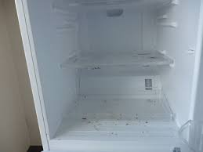
 | 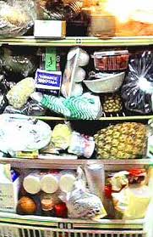 | ★臭いの元は、食肉や魚類からのドリップやお漬物の汁、調味料の漏れなどです。プラスチック保管容器の外側、ステンレスバットなどについたこれらの「臭い」が、冷蔵庫内で充満していることがあります。 ★キッチンのなかでも冷蔵庫は細菌の温床です。大腸菌、サルモネラ属菌などのほか、冷蔵庫には4℃以下の低温でも増殖し 、食中毒を引き起こすリステリア菌、エロモナス菌などが棲みついています。 ★なかでも野菜室は危険です。洗っていない野菜は細菌だらけです。よく水洗いしてから庫内に入れるように習慣づけましょう。 「冷蔵庫は冷えているから安全」は間違っています。 ★食材カスは直ぐ取り除き、臭わせない、カビさせない。冷蔵庫は常に清潔にしてください。 「私たちの冷蔵庫はとても綺麗です」は、世界に通用する食品安全メッセージです。
野菜室の野菜ゴミやチルド室の肉ダレが異臭の原因

 | ■冷蔵庫の掃除方法 1) 中に入っている食品を別の冷蔵庫に移し、掃除する冷蔵庫の電源を切ります。 2） 外せるものはすべて外して洗い、よく乾燥させます。 庫内は乾いた布を用い、消毒用エタノールで拭きます。掃除後は扉を少し開け、冷蔵庫内を乾燥させます。 3） 臭いを発生させないためには食品をラップ等で密封保存します。 4) 給水タンクは定期的に掃除しましょう。 5) 給水パイプなどにカビが生えて詰まっていることがあります。この場合には、300-400ppmの次亜塩素酸ナトリウム水溶液を注入し、2-3分間置いてブラッシングすればカビと詰まりが解消されます。

41 新型コロナウイルス情報
 |  | 新規感染者数 132 |  |  |  | コロナは既にWITHの時代、今年の冬が付き合い方の結論か

北半球が冬季に向かい世界的第６波の静かな足音が聞こえ始めている。
ドイツ、フランス、ロシアなどに感染増加の兆し。中国、韓国、台湾の動きにも注意。
BA5以外の変異株のモニリングが必要。ただし、致死率は1.06%と落ち着いており
これ以上上昇することは無い。
*評価に値する政府のコロナ対策 第4回目ブースター接種の予定を明確にすべき時期!!
*世界は感染第6波リバウンドもピークアウトしているものの 今週はまだ毎日42万人が新規感染状態。 *なぜ進まない国産ワクチン製造承認
 | 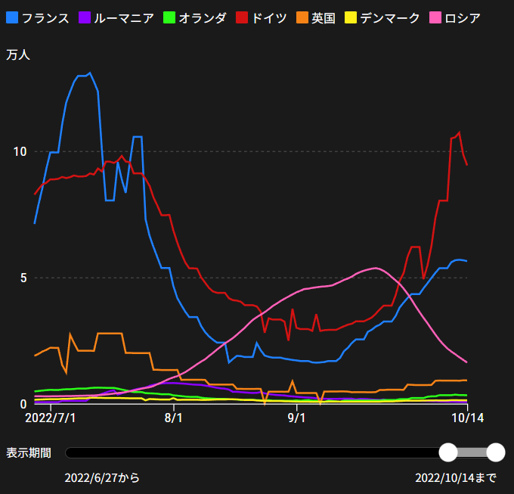
 |  | 今週の新型コロナ 新規感染者数 世界で296万人(対前週の増減 : 29万人減少)
 | 世界の新規感染者数: 296万人で感染持続 世界は第5波が確実にピークアウト 北半球は冬から春に向かう。今年はインフルエンザが大流行した。
 | コロナ・ワクチン接種予定と内容 (元阿部首相と菅前首相の最大の功績)
 |  |  |  |  |  |  |  |  |  |  |  |  |  |  | >
世界の感染率は1.05% : 0.01％減無
65歳以上の高齢者に肺炎発症による重度化リスクが高い
)
 |  | Reported 10/23 6:20 (前週より296万人) 世界は感染 第五波は終息中、アジアでは一部拡大傾向
 |  | https://gisanddata.maps.arcgis.com/apps/opsdashboard/index.html#/bda7594740fd40299423467b48e9ecf6

世界の増加率が上昇
o BA5・2
 |  |  |  |  |  |  |  |  |  |  |  |  |  | 2,967,093
 |  |  | 現在の新型コロナウイルス感染者数 |  |  | 前週 | 患者数 | 対世界比% | 死者数 | 致死率 | 対前週増加率
 |  |  |  |  | Total | 624,473,450 | 627,440,543 | 100.0% | 6,577,928 | 1.05% | 100.5% | 前週からの増加数
 |  |  |  |  | 米国 | 96,945,785 | 97,190,530 | 15.5% | 1,067,685 | 1.1% | 100.3% |  | 2,967,093
 |  |  |  |  | カナダ | 4,325,384 | 4,345,265 | 0.7% | 46,230 | 1.1% | 100.5%
 |  |  |  |  | メキシコ | 7,100,886 | 7,106,018 | 1.1% | 330,320 | 4.6% | 100.1%
 |  |  |  |  | ブラジル | 34,746,462 | 34,780,462 | 5.5% | 687,527 | 2.0% | 100.1%
 |  |  |  |  | ｱﾙｾﾞﾝﾁﾝ | 9,713,594 | 9,715,464 | 1.5% | 129,970 | 1.3% | 100.0%
 |  |  |  |  | チリ | 4,674,373 | 4,708,870 | 0.8% | 61,535 | 1.3% | 100.7%
 |  |  |  |  | 南アフリカ | 4,023,358 | 4,025,375 | 0.6% | 102,257 | 2.5% | 100.1%
 |  |  |  |  | トルコ | 16,919,638 | 16,919,638 | 2.7% | 101,203 | 0.6% | 100.0%
 |  |  |  |  | イラン | 7,554,006 | 7,555,903 | 1.2% | 144,543 | 1.9% | 100.0%
 |  |  |  |  | インド | 44,626,427 | 44,640,748 | 7.1% | 528,957 | 1.2% | 100.0%
 |  |  |  |  | パキスタン | 1,572,778 | 1,572,778 | 0.3% | 30,619 | 1.9% | 100.0%
 |  |  |  |  | ロシア | 20,988,638 | 21,060,091 | 3.4% | 381,582 | 1.8% | 100.3% | 冬に向かいロシアの感染状況が一気に悪化
 |  |  |  |  | スペイン | 13,462,593 | 13,486,386 | 2.1% | 114,862 | 0.9% | 100.2%
 |  |  |  |  | フランス | 36,378,553 | 36,741,974 | 5.9% | 157,377 | 0.4% | 101.0%
 |  |  |  |  | ドイツ | 34,608,835 | 35,172,693 | 5.6% | 152,482 | 0.4% | 101.6%
 |  |  |  |  | 日本 | 21,756,642 | 21,989,401 | 3.5% | 46,336 | 0.2% | 101.1% | 日本は、世界第一位の増加率とはいえ、かなり沈静化してきている。 冬に向かい中国の感染状況が一気に悪化
 |  |  |  |  | 中国 | 2,845,217 | 2,889,690 | 0.5% | 15,554 | 0.5% | 101.6%

世界の第5波 BA5
 |  |  |  |  |  |  |  |  |  |  | 最近のBA5株では、1.1%以下です。こうなると感染症法の位置づけとしても5類季節性インフルエンザ相当が適当となります。 なお患者数は、全数把握は当然必要です。詳細な診断情報は、高齢者と基礎疾患を持つもの、更に12歳以下の学童や幼児の重症例が必要です。

第一波 第二波 第三波 第四波 第五波

 |  |  |  |  |  |  |  |  | 冬に向かい

 | 日本の感染症BCPステージ
 | フェイズ別 対策立案
 | 1. 地域的に発生していない段階
 | 2. 地域、顧客所在地に感染者が確認された段階
 | 3. 地域住民、同居者の参加団体に感染者が確認された段階 |  |  |  |  |  |  |  |  |  |  |  | 企業内に感染者が発見された場合の対応と手順が具体的に用意されていないとパニックになる。 準備が大勢。ステークホルダーへの告知も当然前提。
 | 4 職場で複数の濃厚接触者が判明した段階
 | 5. 3で複数もしくは感染が拡大する段階
 | 6. 従業員もしくはその家族に感染確認の段階
 | 7. 5で感染が収まらない段階
 | 7. パンデミック(大流行)宣言の段階

 | ・組織・連絡体制 ・社内、社外
 | 緊急連絡網 所轄保健所、公共機関との連帯
 | 現状リスクｺﾐﾆｭケーション、顧客への情報開示
 | ・予防体制 消毒材、マスク備品準備、就業前後の除菌 検温と報告
 | ・診療体制 もしもの場合の相談医療先の確保、連絡
 | ・就業体制の見直対策 感染者の発症時の業務継続対応
 | 病院、介護・老人施設への入室時の対応、営業車両の洗浄
 | ・長期間休業に対する対策 従業員のケア

 | フェイズ | 緊急連絡網 | 消毒材 | マスク | 検温 | 行動履歴整理 | 保健所 医療機関 | 顧客連絡 | 就業 体制 | 入館チェック | 従業員ケア | PCR検査確認
 |  |  |  |  | 37.5℃↑
 | 1 | 〇 |  |  |  |  |  |  |  | 〇
 | 2 | 〇 | 〇 | 〇 | 〇 |  |  |  | 〇* | 〇 |  |  | *テレワーク、隔日出勤
 | 3 | 〇 | 〇 | 〇 | 〇 |  |  |  | 〇 | 〇 | 〇
対策 | 4 | 〇 | 〇 | 〇 | 〇 | 〇 | 〇 | ★ | 〇 | 〇 | 〇 | 〇 | 無症状なら１週間経過と就業制限
 | 5 | 〇 | 〇 | 〇 | 〇 | 〇 | 〇 | 〇 | 〇 | 〇 | 〇 | 〇
 | 6 | 〇 | 〇 | 〇 | 〇 | 〇 | 〇 | 〇 | 〇 | 〇 | 〇 | 〇
 | 7 | 〇 | 〇 | 〇 | 〇 | 〇 | 〇 | 〇 | 〇 | 〇 | 〇 | 〇

 |  |  |  |  |  |  |  | ★PCR+

41 感染症統計
届出感染症 第三類 腸管出血性大腸菌 |  |  |  |  |  |  |  |  |  |  |  |  |  | 届出感染症 第三類 細菌性赤痢菌
全国 報告数推移 医療機関からの届出数 |  |  |  |  |  |  |  |  |  |  |  |  |  | 全国 報告数推移 届出患者数（人）
 | 1月 | 2月 | 3月 | 4月 | 5月 | 6月 | 7月 | 8月 | 9月 | 10月 | 11月 | 12月 | 合計 |  | 1月 | 2月 | 3月 | 4月 | 5月 | 6月 | 7月 | 8月 | 9月 | 10月 | 11月 | 12月 | 合計
12-21年月平均 | 65 | 56 | 64 | 102 | 185 | 405 | 614 | 875 | 565 | 346 | 211 | 132 | 3,620 | 12-21年月平均 | 10 | 10 | 15 | 8 | 11 | 10 | 9 | 12 | 10 | 20 | 13 | 13 | 139
 |  |  |  |  |  |  |  |  |  | 今週 |  |  |  |  |  |  |  |  |  |  |  |  |  | 今週
 |  |  |  |  |  |  |  |  |  | 63 |  |  |  |  |  |  |  |  |  |  |  |  |  | 0
2022年 | 81 | 39 | 72 | 88 | 258 | 412 | 545 | 566 | 576 | 145 |  |  | 2,782 | 2022年 | 0 | 5 | 4 | 1 | 1 | 1 | 1 | 1 | 0 | 0 |  |  | 14
2021年 | 81 | 48 | 71 | 128 | 171 | 350 | 569 | 553 | 458 | 306 | 220 | 229 | 3,184 | 2021年 | 1 | 2 | 1 | 0 | 0 | 0 | 1 | 1 | 0 | 1 | 0 | 0 | 7
2020年 | 112 | 85 | 60 | 97 | 95 | 305 | 544 | 449 | 475 | 505 | 219 | 98 | 3,044 | 2020年 | 16 | 1 | 19 | 3 | 13 | 1 | 2 | 2 | 0 | 24 | 4 | 1 | 86
2019年 | 84 | 100 | 77 | 80 | 236 | 438 | 631 | 752 | 523 | 427 | 253 | 136 | 3,737 | 2019年 | 7 | 7 | 13 | 3 | 8 | 11 | 5 | 11 | 9 | 9 | 20 | 35 | 138
2018年10月3日、山梨県内の宿坊を利用した2グループ42名が赤痢にかかりました。使用水や従事者からは赤痢菌が検出されておらず現在のところ感染源は不明です。
2018年 | 41 | 44 | 67 | 103 | 311 | 415 | 539 | 1,165 | 534 | 297 | 205 | 92 | 3,813 | 2018年 | 9 | 22 | 18 | 9 | 21 | 14 | 6 | 13 | 7 | 81 | 31 | 37 | 268
埼玉県と群馬県の総菜店で販売されたポテトサラダを食べた人が腸管出血性大腸菌O157に感染した、という集団食中毒に関するニュースが2017年8月21日以降、新聞やテレビで取り上げられました。
2017年 | 57 | 35 | 95 | 112 | 131 | 340 | 483 | 1339 | 614 | 349 | 236 | 68 | 3,859 | 2017年 | 19 | 12 | 8 | 12 | 7 | 15 | 16 | 12 | 16 | 6 | 12 | 6 | 141
2016年 | 68 | 42 | 44 | 75 | 135 | 448 | 507 | 808 | 795 | 313 | 246 | 143 | 3,624 | 2016年 | 9 | 16 | 12 | 6 | 7 | 14 | 9 | 14 | 9 | 9 | 8 | 7 | 120
2015年 | 71 | 97 | 61 | 105 | 198 | 442 | 790 | 674 | 594 | 275 | 133 | 108 | 3,548 | 2015年 | 7 | 13 | 11 | 11 | 12 | 15 | 20 | 15 | 15 | 20 | 9 | 7 | 155
2011年8月に外食チェーン店が原因とされた赤痢菌Shigella sonneiの広域集団感染事例が青森県、宮城県、山形県、福島県において発生した。本事例は、それとほぼ同時期に発生しておりその関連性が強く疑われた事例である。
※2022年 第41週（10/10～10/16） 現在 |  |  |  |  |  |  |  |  |  |  |  |  |  | ※2022年 第41週（10/10～10/16） 現在

 | 腸管出血性大腸菌 |  | 例年より少ない |  |  |  |  |  |  |  |  |  |  |  | 赤痢 | 非常に少ない |  | コロナ渦
Ｈ２９／８月は非常に多かった

腸管出血性大腸菌
 | 2022年 | 2021年 | 2020年 | 2019年 | 2018年 | 2017年 | 2016年 | 2015年
 | 81 | 81 | 112 | 84 | 41 | 57 | 68 | 71
 | 39 | 48 | 85 | 100 | 44 | 35 | 42 | 97
 | 72 | 71 | 60 | 77 | 67 | 95 | 44 | 61
 | 88 | 128 | 97 | 80 | 103 | 112 | 75 | 105
 | 258 | 171 | 95 | 236 | 311 | 131 | 135 | 198
 | 412 | 350 | 305 | 438 | 415 | 340 | 448 | 442
 | 545 | 569 | 544 | 631 | 539 | 483 | 507 | 790
 | 566 | 553 | 449 | 752 | 1,165 | 1,339 | 808 | 674
 | 576 | 458 | 475 | 523 | 534 | 614 | 795 | 594
 | 145 | 306 | 505 | 427 | 297 | 349 | 313 | 275
 |  | 220 | 219 | 253 | 205 | 236 | 246 | 133
 |  | 229 | 98 | 136 | 92 | 68 | 143 | 108
細菌性赤痢菌

 |  |  |  |  |  |  |  |  |  |  |  |  |  |  | 腸管系感染症は新型コロナウイルス予防の手洗い、手指消毒で
 |  |  |  |  |  |  |  |  |  |  |  |  |  |  | 圧倒的に感染防御できている

41 食品表示

食品表示 (10/17-10/23)
食品等事業者が知っておきたい、2023年以降の法改正予定まとめ
法制度は時代とともに移り変わる国民の意識、生活様式、社会環境、国内外の情勢などにより、大小様々な内容の制定や改正が検討され、実施されている。大きな法令の制定や改正があると施行までに猶予期間が設けられ、期間内に対応を終えられるよう求められる。一方で中小規模の割合が高い飲食店や食品メーカー、卸などの食品等事業者にとって、法令内容の理解や社内環境の整備、書類の作成などの対応は容易ではない。2023年以降に施行される法改正について紹介する。制度の内容、施行日を把握し、早めに備えておこう。 2023年以降の法改正一覧 2023年以降の法改正では、労働環境や原材料の表示、社会保険や請求書関連の制度が挙げられる。 すでに施行されているものの、猶予期間が終了することで対応しなければならない制度もあるため見落とさないよう注意したい。 2023年4月1日 遺伝子組換え表示制度 参考：消費者庁 分別生産流通管理をして意図せざる混入を5％以下に抑えている原材料等の任意表示をより厳格化 関連記事：2023年4月に新たな遺伝子組換え表示制度が施行。食品メーカーの「任意表示」への対応法 2023年4月1日 育児・介護休業法 参考：厚生労働省 労働者数が1,000人超の事業主は育児休業の取得状況について公表を義務化 2023年4月1日 働き方改革関連法 参考：厚生労働省 中小企業において、月60時間を超える時間外労働の割増賃金率を25％→50％に引き上げ 2023年4月1日 労働安全衛生法 参考：厚生労働省 食料品製造業において、新たに職務につくこととなった職長（現場で指揮又は命令する者）に対し、安全衛生教育を実施 2023年10月1日 インボイス制度 参考：国税庁 商品やサービスを購入する際に「適格請求書等保存方式」にて行う仕組み 仕入税額控除を行うには、適格請求書の発行事業者になることが必要 関連記事：2023年10月開始のインボイス制度。飲食店が知っておきたい、仕入税額控除と対応すべきこと 2024年4月1日 働き方改革関連法（自動車運転業務） 参考：国土交通省 自動車運転業務における時間外労働の上限が年960時間に規制される 関連記事を見る 2024年10月1日 年金制度改正法（社会保険の適用拡大） 参考：日本年金機構 被保険者数が50人超の事業所で働く短時間労働者（条件あり）にも社会保険の加入が義務化 2020年5月年金制度改正法 参考：厚生労働省 関連記事：社労士が解説！2022年10月改正、パート・アルバイトの社会保険加入要件と4つの対応ポイント 2025年4月1日 雇用保険法（高年齢雇用継続給付の見直し） 参考：厚生労働省 雇用保険で給付される高年齢者雇用継続給付の最大給付率が15％→10％に引き下げ
「近江日野産日野菜」（滋賀県）を地理的表示（GI）として新たに登録 - 農林水産省
地理的表示（GI）保護制度は、その地域ならではの自然的、人文的、社会的な要因・環境の中で長年育まれてきた品質、社会的評価等を有する伝統ある農林水産物・食品の名称を、その地域における知的財産として保護するものです。 農林水産省は、学識経験者からの意見聴取等を経て、令和4年10月21日（金曜日）に、地理的表示法に基づき、次の産品を地理的表示として登録（登録番号第122号）しましたので、お知らせします。 2.地理的表示法に基づき登録された特定農林水産物等 登録 番号 名称 登録生産者団体 生産地 （国名及び都道府県名のみ） 122 近江日野産日野菜 グリーン近江農業協同組合 滋賀県 ※今回の登録でGI登録産品は120産品となりました。登録産品数について、2産品の登録失効があった為、登録番号とは一致しません。 3.地理的表示及びGIマークについて 今後、登録された産品は、地理的表示（GI）を使用することができます。その際、地理的表示と併せて下記のGIマーク（地理的表示法に基づく登録標章）を使用することができ、地理的表示産品であることの証となります。
95％以上が「賞味期限切れを食べた経験アリ」...いつまでいいの？なぜ海外と異なるの？
そういえばアレ、まだ食べてなかったっけ？ 冷蔵庫から取り出し印字をチェックすると、賞味期限が3日過ぎている。食べるべきか食べざるべきか、「消費」期限ではないから大丈夫かもしれないけれど......モヤモヤと冷蔵庫の前で思わず立ち尽くした経験者も少なくないはず。 そこで「テレ東プラス」では、賞味期限とは何かを改めて深掘り。アンケートで実態を調査し、結果を踏まえて専門家に話を聞きました。 賞味期限切れを口にした経験は95％以上 Yahoo!ニュースを通じて、全国の10〜60代以上の男女2000人にアンケートを実施（2022年8月1日）した結果「これまで賞味期限を過ぎた食べ物を口にしたことがある」と答えたのはなんと95.8％。気になる「その食べ物、飲み物（複数回答）」は、乾麺や菓子、缶詰までさまざま。即席麺やレトルト食品がやや多く、加工肉がやや少ない点はあるものの、ばらつきがみられます。「賞味期限を過ぎても『食べていい』と判断する基準（複数回答）」は匂いが81.3％とトップで、食材の種類や色での判断も5割以上。自由回答では「加熱できるかどうか」「糸を引いているか」「食べてみて味に変化がないか」などのコメントが寄せられました。「賞味期限に関して印象的なエピソード（自由回答）」では「（賞味期限が）10年前のビールを飲んだ」「4年過ぎていたレトルトカレーを食べたが普通だった」という強者がいる一方で「家族に、賞味期限が過ぎた物を絶対食べない者がいる」というコメントも。 賞味期限とは何か。アンケートの集計内容や寄せられた意見や疑問をもとに、食品安全に詳しい消費生活アドバイザーの蒲生恵美さんにお話をうかがいました。
一部改正案の概要 アレルゲン義務化 くるみ
(1)アレルギー原因物質を含む食品である「くるみ」については、現在、表示を推奨する品目としているが、即時型食物アレルギーによる健康被害に関する全国実態調査の結果等から表示が必要との方針を得たため、アレルギー表示の対象品目である特定原材料として「くるみ」を追加することとする。 (2)今後、厚生労働省による安全性審査を経て、エイコサペンタエン酸(EPA)及びドコサヘキサエン酸(DHA)を産生させるために遺伝子組換えが行われたなたねに由来する食品が国内に流通することが見込まれることから、遺伝子組換え表示制度における特定遺伝子組換え農産物としての表示の対象に当該なたねを追加することとする。

機能性表示食10/23 現在 5,908品目です

なお、情報提供ページは提供者側により短期間で削除される場合もあります。予めご了解ください。

